Tabella B_1
Scienze • Gradi 4–5
Tabella B_1: Incremento medio nei punteggi di scienze e distribuzione delle variazioni

 |  | Paese | Grado 4 Punteggio medio |  | Grado 5 Punteggio medio |  | Incremento nei punteggi |  | Distribuzione delle variazioni nei punteggi
Singapore
Chinese Taipei
Korea, Rep. of
Hong Kong SAR
Japan
Macao SAR
Lithuania
Türkiye (5)
England
Poland
Ireland
Romania
Netherlands
Latvia
Norway (5)
Czech Republic
Sweden
Bulgaria
Finland
Australia
Germany
Denmark
Serbia
Belgium (Flemish)
Hungary
Portugal
United States
Cyprus
Slovak Republic
Slovenia
Italy
Armenia
Albania
Canada
Spain
United Arab Emirates
Georgia
Azerbaijan
New Zealand
Belgium (French)
Kazakhstan
France
Montenegro
North Macedonia
Qatar
Bahrain
Kosovo
Bosnia & Herzegovina
Chile
Uzbekistan
...
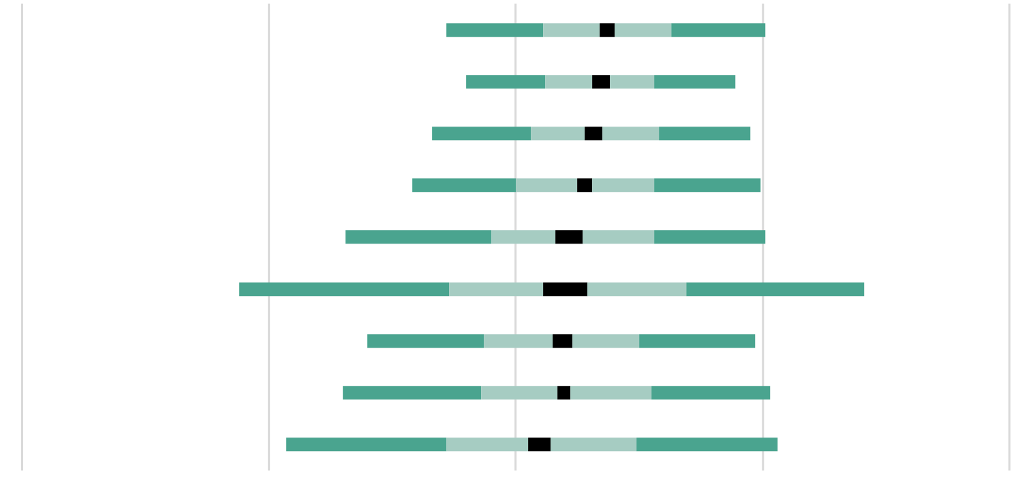
 |  | Slovenia | 525 | (1.9) | 563 | (1.7) | 37 | (1.6)
 |  | Rep. di Corea | 582 | (2.7) | 616 | (2.1) | 34 | (1.7)
 | 2 | Italia | 509 | (2.3) | 542 | (2.6) | 32 | (1.9)
 | 2 | Svezia | 532 | (3.4) | 561 | (3.3) | 29 | (1.6)
 | 1 | Georgia | 465 | (3.0) | 485 | (3.1) | 21 | (2.7)
 |  | Giordania | 417 | (4.9) | 437 | (4.8) | 20 | (4.6)
 | 2 | Rep. del Kosovo | 405 | (3.3) | 424 | (3.4) | 19 | (2.1)
 | 2 | Montenegro | 461 | (1.7) | 479 | (1.7) | 19 | (1.4)
 |  | Macedonia del Nord | 438 | (3.4) | 448 | (3.3) | 10 | (2.4)
0
100
200
-100
-200
Intervallo di confidenza della media 95% (±2SE)
Percentili della distribuzione
5°
25°
75°
95°
 | ( ) Gli errori standard sono riportati tra parentesi. I risultati sono arrotondati al numero intero più vicino (in alcuni casi i totali non sono del tutto coerenti). Per le note sulla copertura della popolazione fare riferimento all'Appendice Internazionale A.2 note 1 e 2

 | FONTE: IEA's Trends in International Mathematics and Science Study - TIMSS 2023 Longitudinal

Tabella B_2
Scienze • Gradi 4–5
Tabella B_2: Punteggi medi degli studenti in scienze e distribuzione del punteggio

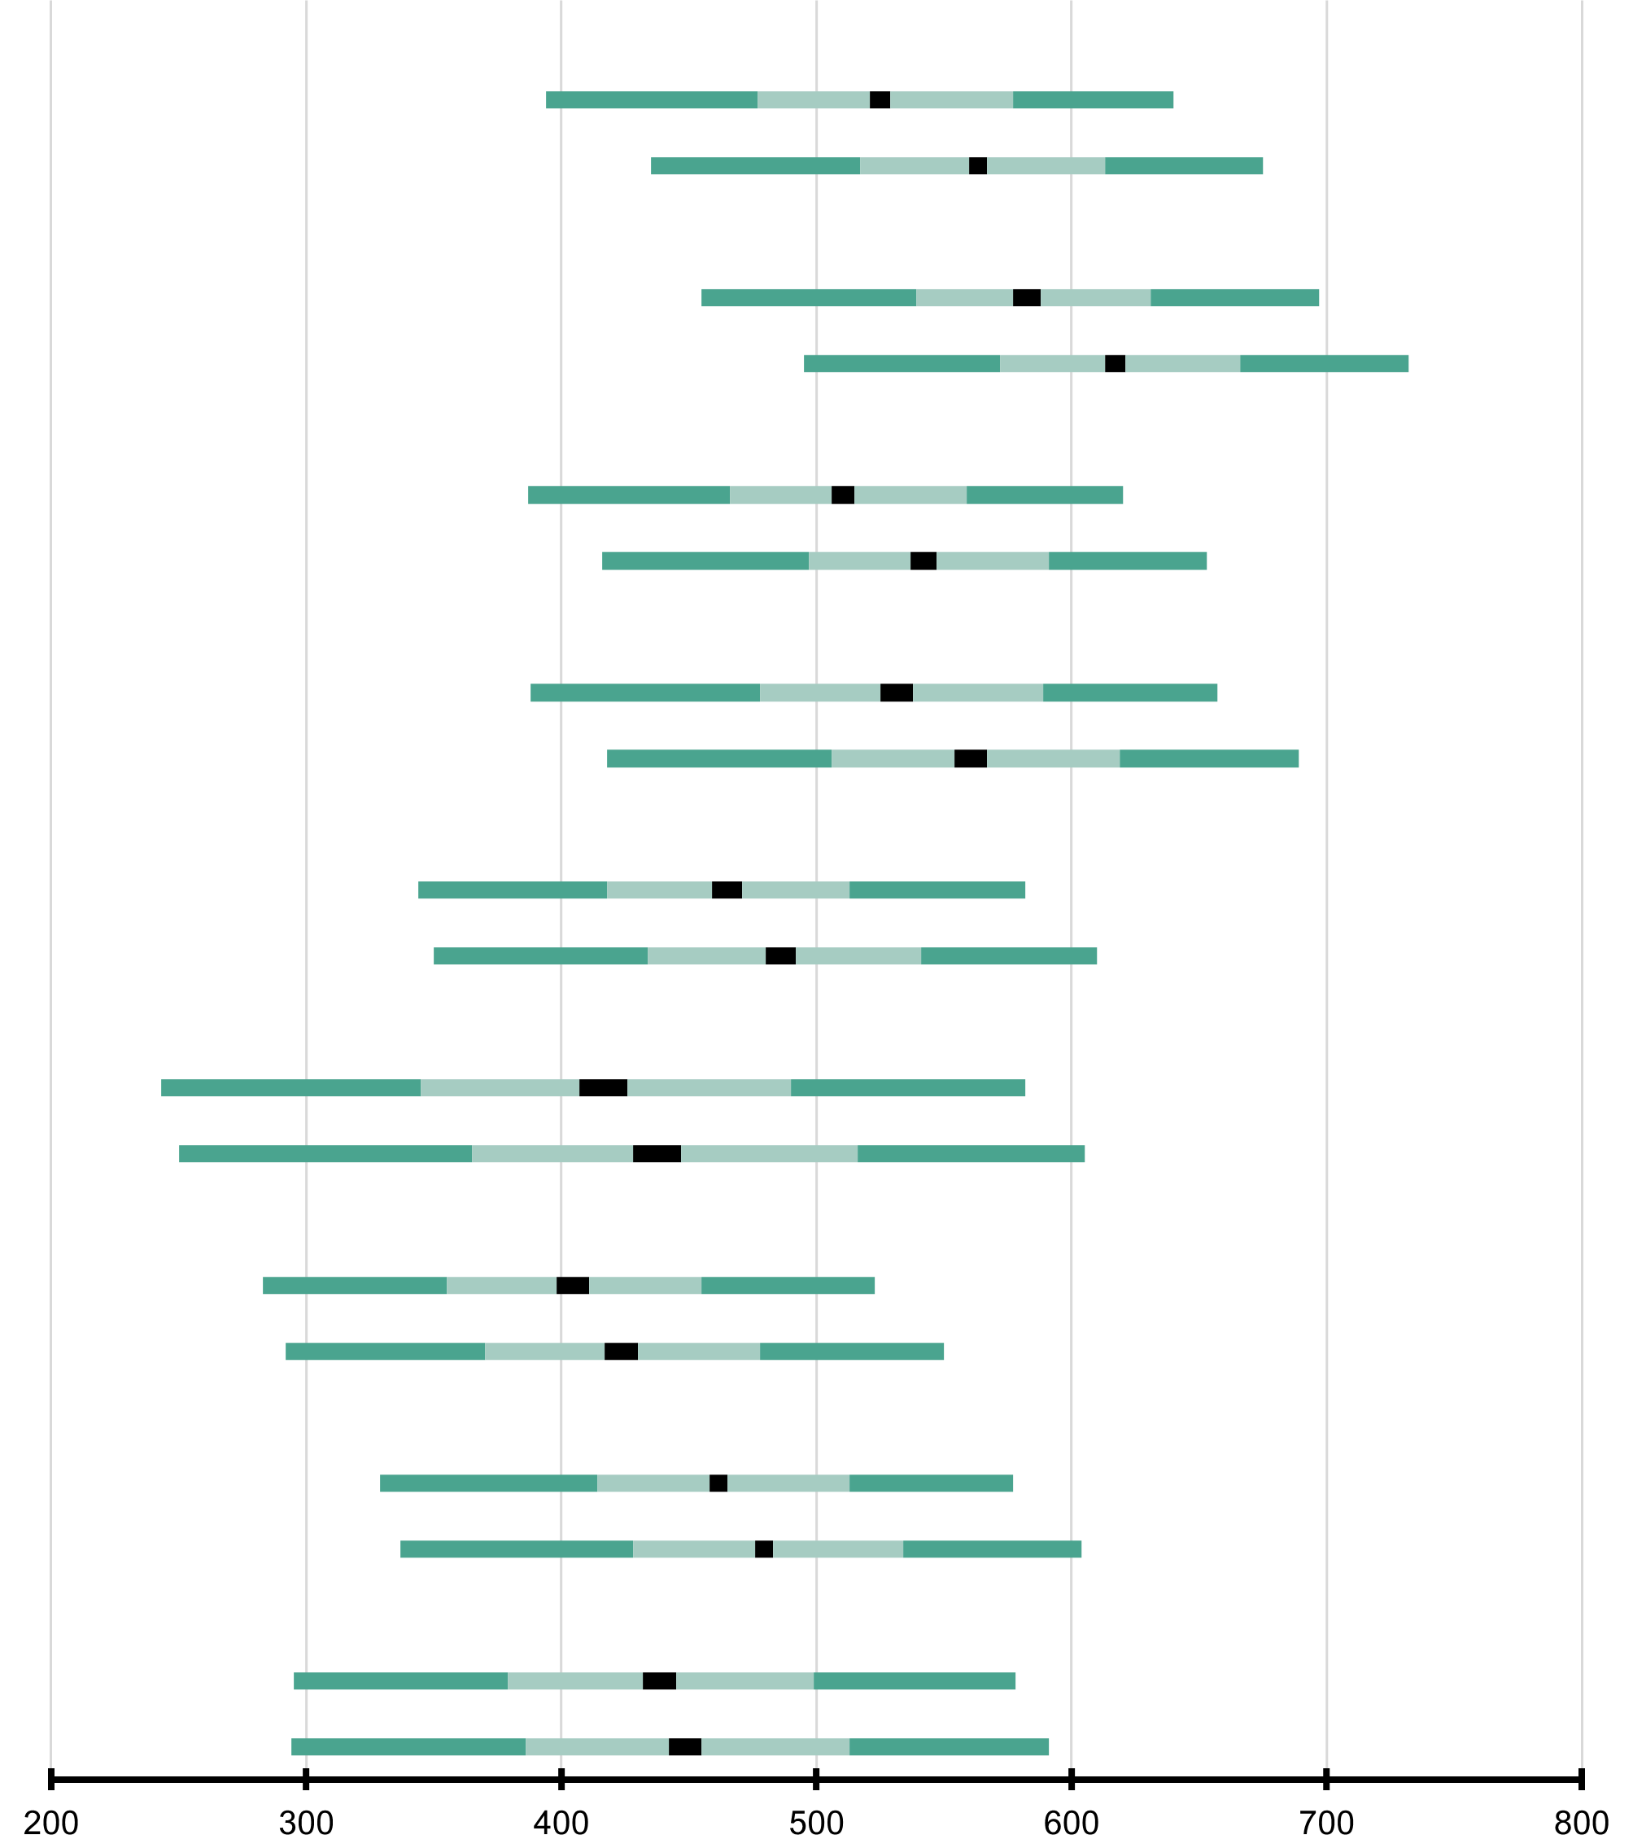
2
2
1
2
2
 |  | Paese | Punteggio medio |  | Intervallo di confidenza della media (95%) | Deviazione Standard |  | Distribuzione del punteggio in scienze
 |  | Slovenia
 |  | Grado 4 | 525 | (1.9) | 522 - 529 | 74 | (1.2)
 |  | Grado 5 | 563 | (1.7) | 560 - 566 | 72 | (1.0)
 |  | Rep. di Corea
 |  | Grado 4 | 582 | (2.7) | 577 - 588 | 74 | (2.8)
 |  | Grado 5 | 616 | (2.1) | 612 - 620 | 73 | (2.2)
 | 2 | Italia
 |  | Grado 4 | 509 | (2.3) | 505 - 514 | 71 | (1.4)
 |  | Grado 5 | 542 | (2.6) | 537 - 547 | 72 | (1.9)
 | 2 | Svezia
 |  | Grado 4 | 532 | (3.4) | 526 - 539 | 82 | (2.0)
 |  | Grado 5 | 561 | (3.3) | 555 - 567 | 83 | (1.9)
 | 1 | Georgia
 |  | Grado 4 | 465 | (3.0) | 459 - 471 | 72 | (1.9)
 |  | Grado 5 | 485 | (3.1) | 479 - 491 | 80 | (1.9)
 |  | Giordania
 |  | Grado 4 | 417 | (4.9) | 408 - 427 | 103 | (2.7)
 |  | Grado 5 | 437 | (4.8) | 428 - 447 | 108 | (2.4)
 | 2 | Rep. del Kosovo
 |  | Grado 4 | 405 | (3.3) | 398 - 411 | 73 | (1.9)
 |  | Grado 5 | 424 | (3.4) | 417 - 430 | 79 | (1.7)
 | 2 | Montenegro
 |  | Grado 4 | 461 | (1.7) | 458 - 464 | 75 | (1.1)
 |  | Grado 5 | 479 | (1.7) | 476 - 483 | 81 | (1.2)
 |  | Macedonia del Nord
 |  | Grado 4 | 438 | (3.4) | 432 - 445 | 86 | (2.0)
 |  | Grado 5 | 448 | (3.3) | 442 - 455 | 90 | (1.8)

Intervallo di confidenza della media 95% (±2SE)
Percentili della distribuzione
5°
25°
75°
95°
 | ( ) Gli errori standard sono riportati tra parentesi. I risultati sono arrotondati al numero intero più vicino (in alcuni casi i totali non sono del tutto coerenti). Per le note sulla copertura della popolazione fare riferimento all'Appendice Internazionale A.2 note 1 e 2

 | FONTE: IEA's Trends in International Mathematics and Science Study - TIMSS 2023 Longitudinal

Tabella B_3
Scienze • Gradi 4–5
Tabella B_3: Incremento medio nei punteggi di scienze per genere

Femmine
Maschi
Rep. di Corea
Femmine
Maschi
Italia
Femmine
Maschi
Svezia
Femmine
Maschi
Georgia
Femmine
Maschi
Giordania
Femmine
Maschi
Rep. del Kosovo
Femmine
Maschi
Montenegro
Femmine
Maschi
Macedonia del Nord
Femmine
Maschi
 |  | Paese | Percentuale di studenti |  | Incremento medio |  | Distribuzione delle variazioni nei punteggi
 |  | Slovenia
 |  | Femmine | 49 | (0.7) | 39 | (2.9)
 |  | Maschi | 51 | (0.7) | 35 | (2.0)
 |  | Rep. di Corea
 |  | Femmine | 50 | (0.5) | 30 | (1.7)
 |  | Maschi | 50 | (0.5) | 37 | (2.1)
 | 2 | Italia
 |  | Femmine | 48 | (0.7) | 32 | (1.9)
 |  | Maschi | 52 | (0.7) | 33 | (2.1)
 | 2 | Svezia
 |  | Femmine | 51 | (0.8) | 31 | (1.8)
 |  | Maschi | 49 | (0.8) | 27 | (1.8)
 | 1 | Georgia
 |  | Femmine | 50 | (0.8) | 19 | (2.8)
 |  | Maschi | 50 | (0.8) | 22 | (3.2)
 |  | Giordania
 |  | Femmine | 52 | (2.6) | 21 | (6.1)
 |  | Maschi | 48 | (2.6) | 20 | (5.6)
 | 2 | Rep. del Kosovo
 |  | Femmine | 48 | (0.9) | 21 | (2.4)
 |  | Maschi | 52 | (0.9) | 17 | (2.8)
 | 2 | Montenegro
 |  | Femmine | 48 | (0.6) | 20 | (2.1)
 |  | Maschi | 52 | (0.6) | 17 | (1.7)
 |  | Macedonia del Nord
 |  | Femmine | 50 | (0.8) | 13 | (2.9)
 |  | Maschi | 50 | (0.8) | 7 | (2.9)
0
100
200
-100
-200

Intervallo di confidenza della media 95% (±2SE)
Percentili della distribuzione
5°
25°
75°
95°
 | Le informazioni relative al genere dello studente sono state fornite dalla scuola. ( ) Gli errori standard sono riportati tra parentesi. I risultati sono arrotondati al numero intero più vicino (in alcuni casi i totali non sono del tutto coerenti). Per le note sulla copertura della popolazione fare riferimento all'Appendice Internazionale A.2 note 1 e 2.

 | FONTE: IEA's Trends in International Mathematics and Science Study - TIMSS 2023 Longitudinal

Tabella B_4
Scienze • Gradi 4–5
Tabella B_4: Punteggi medi degli studenti in scienze per genere

 |  | Paese | Femmine |  |  |  | Maschi |  |  |  | Differenza di genere |  | Differenza di genere

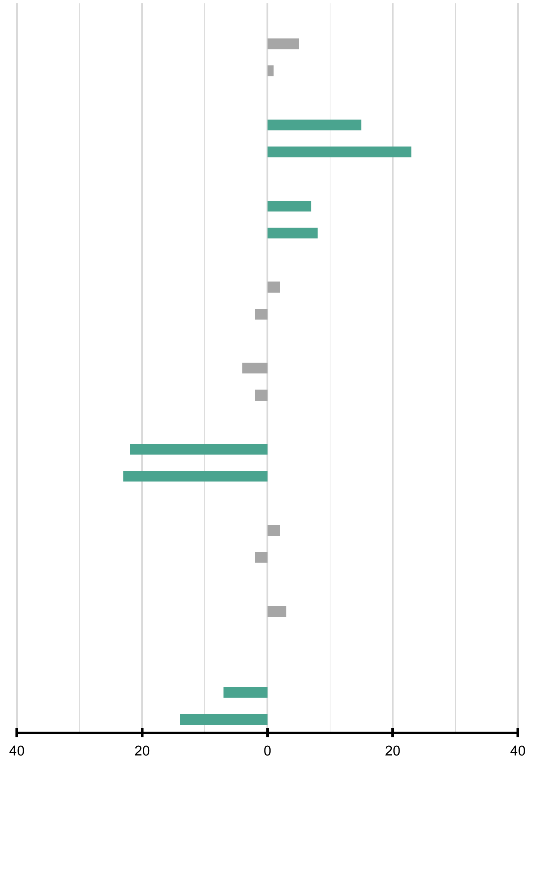
 |  |  | Percentuale di studenti |  | Punteggio medio |  | Percentuale di studenti |  | Punteggio medio |  |  |  |  | Femmine (punteggio più alto) | Maschi (punteggio più alto)
 |  | Slovenia
 |  | Grado 4 | 49 | (0.7) | 523 | (2.6) | 51 | (0.7) | 528 | (2.3) | 5 | (2.9)
 |  | Grado 5 | 49 | (0.7) | 563 | (2.4) | 51 | (0.7) | 563 | (2.4) | 1 | (3.4)
 |  | Rep. di Corea
 |  | Grado 4 | 50 | (0.5) | 575 | (3.1) | 50 | (0.5) | 590 | (3.0) | 15 | (3.0)
 |  | Grado 5 | 50 | (0.5) | 605 | (2.5) | 50 | (0.5) | 627 | (2.7) | 23 | (3.1)
 | 2 | Italia
 |  | Grado 4 | 48 | (0.7) | 506 | (2.6) | 52 | (0.7) | 513 | (2.6) | 7 | (2.4)
 |  | Grado 5 | 48 | (0.7) | 538 | (2.9) | 52 | (0.7) | 546 | (3.0) | 8 | (2.6)
 | 2 | Svezia
 |  | Grado 4 | 51 | (0.8) | 531 | (3.6) | 49 | (0.8) | 533 | (3.6) | 2 | (2.6)
 |  | Grado 5 | 51 | (0.8) | 562 | (3.4) | 49 | (0.8) | 560 | (3.7) | -2 | (2.6)
 | 1 | Georgia
 |  | Grado 4 | 50 | (0.8) | 467 | (3.6) | 50 | (0.8) | 463 | (3.3) | -4 | (3.3)
 |  | Grado 5 | 50 | (0.8) | 486 | (3.8) | 50 | (0.8) | 484 | (3.2) | -2 | (3.3)
 |  | Giordania
 |  | Grado 4 | 52 | (2.6) | 428 | (7.6) | 48 | (2.6) | 406 | (5.3) | -22 | (9.0)
 |  | Grado 5 | 52 | (2.6) | 449 | (8.0) | 48 | (2.6) | 425 | (5.5) | -23 | (9.8)
 | 2 | Rep. del Kosovo
 |  | Grado 4 | 48 | (0.9) | 404 | (3.2) | 52 | (0.9) | 406 | (4.0) | 2 | (3.2)
 |  | Grado 5 | 48 | (0.9) | 425 | (3.2) | 52 | (0.9) | 423 | (4.4) | -2 | (3.7)
 | 2 | Montenegro
 |  | Grado 4 | 48 | (0.6) | 459 | (1.9) | 52 | (0.6) | 462 | (2.4) | 3 | (2.5)
 |  | Grado 5 | 48 | (0.6) | 479 | (2.3) | 52 | (0.6) | 479 | (2.1) | 0 | (2.7)
 |  | Macedonia del Nord
 |  | Grado 4 | 50 | (0.8) | 442 | (4.0) | 50 | (0.8) | 435 | (3.7) | -7 | (3.6)
 |  | Grado 5 | 50 | (0.8) | 455 | (3.7) | 50 | (0.8) | 441 | (3.7) | -14 | (3.4)

 | Le informazioni relative al genere dello studente sono state fornite dalla scuola. ( ) Gli errori standard sono riportati tra parentesi. I risultati sono arrotondati al numero intero più vicino (in alcuni casi i totali non sono del tutto coerenti). Per le note sulla copertura della popolazione fare riferimento all'Appendice Internazionale A.2 note 1 e 2. |  |  |  |  |  |  |  |  |  |  |  |  | █ Differenza statisticamente significativa (p < 0.05)
 |  |  |  |  |  |  |  |  |  |  |  |  |  | █ Differenza non statisticamente significativa

 | FONTE: IEA's Trends in International Mathematics and Science Study - TIMSS 2023 Longitudinal

Tabella B_5
Scienze • Gradi 4–5
Tabella B_5: Risultati in scienze rispetto ai benchmark internazionali

Avanzato
Alto
Intermedio
Base
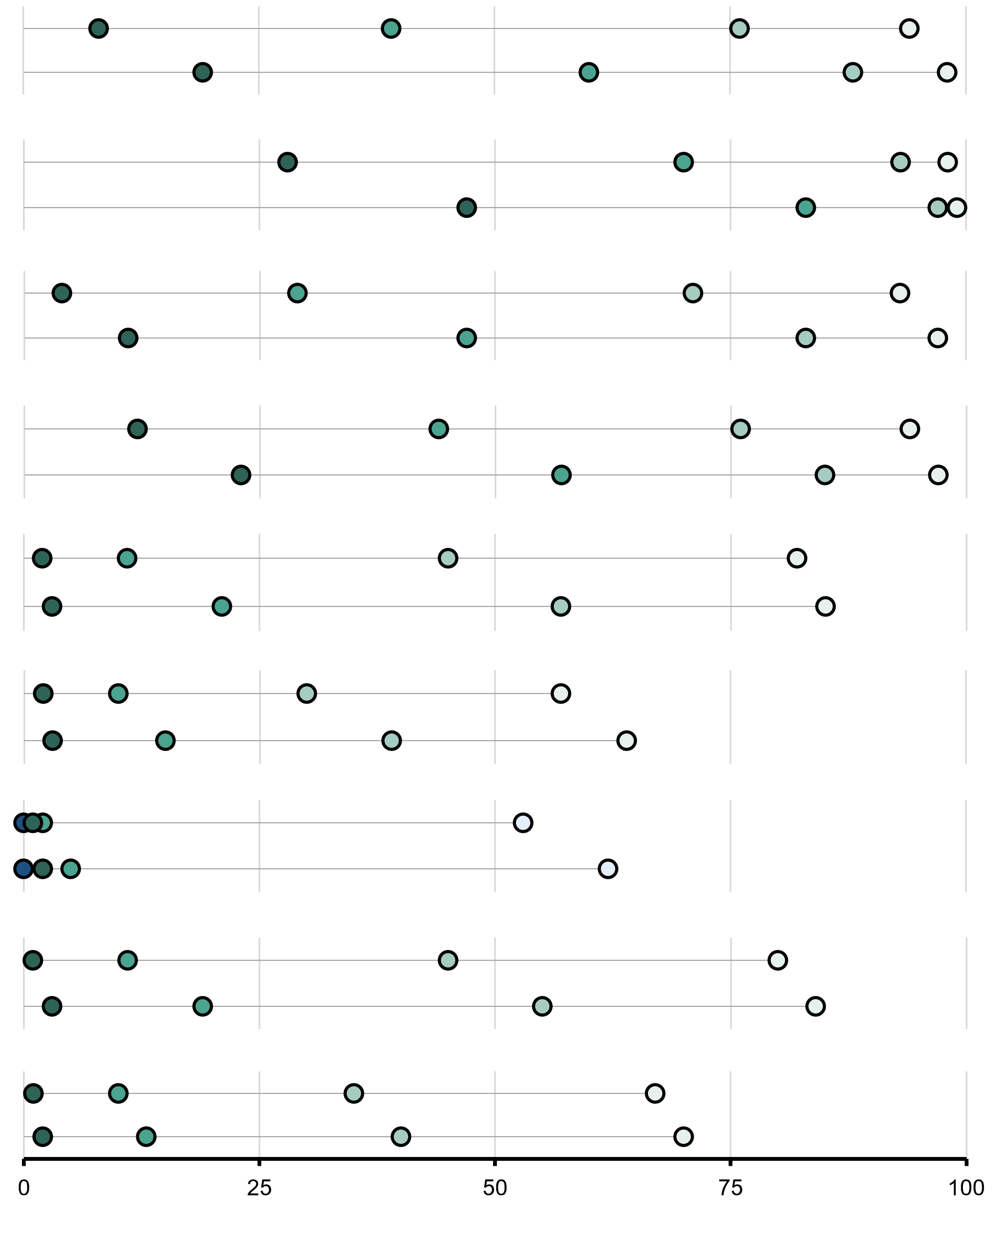
 | Advanced |  | High |  | Intermediate |  | Low
8 |  | 39 |  | 76 |  | 94
19 |  | 60 |  | 88 |  | 98
 |  | Paese | Percentuale di studenti che hanno raggiunto i benchmark internazionali | Livello Avanzato (625) |  | Livello Alto (550) |  | Livello Intermedio (475) |  | Livello Base (400)
 |  | Slovenia
 |  | Grado 4 |  | 8 | (0.6) | 39 | (1.1) | 76 | (1.0) | 94 | (0.5)
 |  | Grado 5 |  | 19 | (0.8) | 60 | (1.2) | 88 | (0.7) | 98 | ~
 | Advanced |  | High |  | Intermediate |  | Low
28 |  | 70 |  | 93 |  | 98
47 |  | 83 |  | 97 |  | 99
 |  | Rep. di Corea
 |  | Grado 4 |  | 28 | (1.2) | 70 | (1.3) | 93 | (0.8) | 98 | ~
 |  | Grado 5 |  | 47 | (1.2) | 83 | (0.9) | 97 | (0.6) | 99 | ~
 | Advanced |  | High |  | Intermediate |  | Low
4 |  | 29 |  | 71 |  | 93
11 |  | 47 |  | 83 |  | 97
 | 2 | Italia
 |  | Grado 4 |  | 4 | (0.4) | 29 | (1.3) | 71 | (1.4) | 93 | (0.7)
 |  | Grado 5 |  | 11 | (0.9) | 47 | (1.5) | 83 | (1.2) | 97 | (0.7)
 | Advanced |  | High |  | Intermediate |  | Low
12 |  | 44 |  | 76 |  | 94
23 |  | 57 |  | 85 |  | 97
 | 2 | Svezia
 |  | Grado 4 |  | 12 | (0.8) | 44 | (1.6) | 76 | (1.7) | 94 | (1.0)
 |  | Grado 5 |  | 23 | (1.3) | 57 | (1.7) | 85 | (1.4) | 97 | (0.6)
 | Advanced |  | High |  | Intermediate |  | Low
2 |  | 11 |  | 45 |  | 82
3 |  | 21 |  | 57 |  | 85
 | 1 | Georgia
 |  | Grado 4 |  | 2 | ~ | 11 | (1.3) | 45 | (1.9) | 82 | (1.2)
 |  | Grado 5 |  | 3 | (0.7) | 21 | (1.4) | 57 | (1.6) | 85 | (1.0)
 | Advanced |  | High |  | Intermediate |  | Low
2 |  | 10 |  | 30 |  | 57
3 |  | 15 |  | 39 |  | 64
 |  | Giordania
 |  | Grado 4 |  | 2 | ~ | 10 | (1.4) | 30 | (1.9) | 57 | (1.9)
 |  | Grado 5 |  | 3 | (0.6) | 15 | (1.4) | 39 | (1.9) | 64 | (1.7)
 | Advanced |  | High |  | Intermediate |  | Low
0 |  | 2 |  | 17 |  | 53
0 |  | 5 |  | 26 |  | 62
 |  |  |  | 45
 |  |  |  | 55
 |  |  |  | 35
 |  |  |  | 40
 | 2 | Rep. del Kosovo
 |  | Grado 4 |  | 0 | ~ | 2 | ~ | 17 | (1.2) | 53 | (1.9)
 |  | Grado 5 |  | 0 | ~ | 5 | (0.6) | 26 | (1.6) | 62 | (1.8)
 | Advanced |  | High |  | Intermediate |  | Low
1 |  | 11 |  | 45 |  | 80
3 |  | 19 |  | 55 |  | 84
 | 2 | Montenegro
 |  | Grado 4 |  | 1 | ~ | 11 | (0.7) | 45 | (1.0) | 80 | (0.8)
 |  | Grado 5 |  | 3 | (0.3) | 19 | (0.8) | 55 | (1.1) | 84 | (0.9)
 |  | Macedonia del Nord
 | Advanced |  | High |  | Intermediate |  | Low
1 |  | 10 |  | 35 |  | 67
2 |  | 13 |  | 40 |  | 70
 |  | Grado 4 |  | 1 | ~ | 10 | (0.9) | 35 | (1.5) | 67 | (1.8)
 |  | Grado 5 |  | 2 | ~ | 13 | (0.9) | 40 | (1.5) | 70 | (1.7)

 | ( ) Gli errori standard sono riportati tra parentesi. I risultati sono arrotondati al numero intero più vicino (in alcuni casi i totali non sono del tutto coerenti). Il simbolo tilde (~) indica che il risultato non è riportato perché la stima non è affidabile. Per le note sulla copertura della popolazione fare riferimento all'Appendice Internazionale A.2 note 1 e 2.

 | FONTE: IEA's Trends in International Mathematics and Science Study - TIMSS 2023 Longitudinal

Tabella B_6
Scienze • Gradi 4–5
Tabella B_6: Percentuale media di risposte corrette nei domini di contenuto in scienze

 |  | Paese | Percentuale di risposte corrette nella scala totale |  | Domini di contenuto in scienze
 |  |  |  |  | Scienze della vita (79 items) |  | Fisica (61 items) |  | Scienze della Terra (33 items)
 |  | Slovenia
 |  | Grado 4 | 57 | (0.4) | 57 | (0.4) | 60 | (0.5) | 49 | (0.5)
 |  | Grado 5 | 64 | (0.3) | 64 | (0.4) | 67 | (0.4) | 59 | (0.5)
 |  | Rep. di Corea
 |  | Grado 4 | 67 | (0.5) | 68 | (0.6) | 72 | (0.5) | 57 | (0.5)
 |  | Grado 5 | 73 | (0.4) | 73 | (0.4) | 77 | (0.5) | 63 | (0.5)
 | 2 | Italia
 |  | Grado 4 | 55 | (0.4) | 56 | (0.5) | 56 | (0.5) | 49 | (0.6)
 |  | Grado 5 | 61 | (0.5) | 61 | (0.5) | 62 | (0.5) | 56 | (0.6)
 | 2 | Svezia
 |  | Grado 4 | 58 | (0.6) | 59 | (0.6) | 60 | (0.7) | 53 | (0.7)
 |  | Grado 5 | 64 | (0.6) | 64 | (0.6) | 66 | (0.6) | 58 | (0.7)
 | 1 | Georgia
 |  | Grado 4 | 46 | (0.7) | 47 | (0.7) | 48 | (0.8) | 41 | (0.9)
 |  | Grado 5 | 50 | (0.6) | 51 | (0.6) | 51 | (0.7) | 43 | (0.8)
 |  | Giordania
 |  | Grado 4 | 38 | (0.9) | 37 | (0.9) | 42 | (1.0) | 35 | (1.1)
 |  | Grado 5 | 41 | (0.9) | 39 | (0.8) | 45 | (1.1) | 37 | (0.9)
 | 2 | Rep. del Kosovo
 |  | Grado 4 | 34 | (0.5) | 33 | (0.6) | 37 | (0.6) | 31 | (0.6)
 |  | Grado 5 | 37 | (0.6) | 36 | (0.6) | 41 | (0.6) | 35 | (0.8)
 | 2 | Montenegro
 |  | Grado 4 | 46 | (0.3) | 47 | (0.4) | 47 | (0.5) | 39 | (0.4)
 |  | Grado 5 | 49 | (0.3) | 50 | (0.4) | 50 | (0.4) | 42 | (0.4)
 |  | Macedonia del Nord
 |  | Grado 4 | 43 | (0.6) | 43 | (0.7) | 44 | (0.7) | 38 | (0.6)
 |  | Grado 5 | 43 | (0.6) | 43 | (0.6) | 46 | (0.6) | 39 | (0.7)

 | ( ) Gli errori standard sono riportati tra parentesi. I risultati sono arrotondati al numero intero più vicino (in alcuni casi i totali non sono del tutto coerenti). Per le note sulla copertura della popolazione fare riferimento all'Appendice Internazionale A.2 note 1 e 2.

 | FONTE: IEA's Trends in International Mathematics and Science Study - TIMSS 2023 Longitudinal

Tabella B_7
Scienze • Gradi 4–5
Tabella B_7: Percentuale media di risposte corrette nei domini cognitivi in scienze

 |  | Paese | Percentuale di risposte corrette nella scala totale |  | Domini cognitivi in scienze
 |  |  |  |  | Conoscenza (69 items) |  | Applicazione (72 items) |  | Ragionamento (32 items)
 |  | Slovenia
 |  | Grado 4 | 57 | (0.4) | 60 | (0.4) | 60 | (0.4) | 42 | (0.5)
 |  | Grado 5 | 64 | (0.3) | 66 | (0.3) | 68 | (0.4) | 53 | (0.5)
 |  | Rep. di Corea
 |  | Grado 4 | 67 | (0.5) | 70 | (0.5) | 69 | (0.5) | 58 | (0.6)
 |  | Grado 5 | 73 | (0.4) | 72 | (0.4) | 75 | (0.5) | 68 | (0.6)
 | 2 | Italia
 |  | Grado 4 | 55 | (0.4) | 60 | (0.5) | 56 | (0.5) | 41 | (0.5)
 |  | Grado 5 | 61 | (0.5) | 66 | (0.5) | 62 | (0.5) | 47 | (0.6)
 | 2 | Svezia
 |  | Grado 4 | 58 | (0.6) | 60 | (0.7) | 60 | (0.6) | 50 | (0.8)
 |  | Grado 5 | 64 | (0.6) | 65 | (0.6) | 66 | (0.6) | 55 | (0.8)
 | 1 | Georgia
 |  | Grado 4 | 46 | (0.7) | 51 | (0.7) | 47 | (0.7) | 36 | (0.7)
 |  | Grado 5 | 50 | (0.6) | 53 | (0.6) | 51 | (0.7) | 39 | (0.7)
 |  | Giordania
 |  | Grado 4 | 38 | (0.9) | 44 | (0.9) | 39 | (1.0) | 23 | (0.8)
 |  | Grado 5 | 41 | (0.9) | 47 | (0.9) | 42 | (1.0) | 26 | (0.8)
 | 2 | Rep. del Kosovo
 |  | Grado 4 | 34 | (0.5) | 39 | (0.6) | 36 | (0.6) | 22 | (0.5)
 |  | Grado 5 | 37 | (0.6) | 42 | (0.6) | 39 | (0.7) | 25 | (0.6)
 | 2 | Montenegro
 |  | Grado 4 | 46 | (0.3) | 49 | (0.4) | 48 | (0.4) | 34 | (0.4)
 |  | Grado 5 | 49 | (0.3) | 51 | (0.4) | 52 | (0.4) | 37 | (0.4)
 |  | Macedonia del Nord
 |  | Grado 4 | 43 | (0.6) | 46 | (0.7) | 44 | (0.6) | 31 | (0.7)
 |  | Grado 5 | 43 | (0.6) | 47 | (0.6) | 45 | (0.7) | 31 | (0.6)

 | ( ) Gli errori standard sono riportati tra parentesi. I risultati sono arrotondati al numero intero più vicino (in alcuni casi i totali non sono del tutto coerenti). Per le note sulla copertura della popolazione fare riferimento all'Appendice Internazionale A.2 note 1 e 2.

 | FONTE: IEA's Trends in International Mathematics and Science Study - TIMSS 2023 Longitudinal

Tabella B_8
Scienze • Gradi 4–5
Tabella B_8: Background socioeconomico familiare e incremento dei punteggi
Dati basati sulle risposte dei genitori nel 2023

 | Agli studenti sono stati assegnati dei punteggi in base a quanto riferito dai genitori in merito ai quattro indicatori della scala di Background socioeconomico familiare. La scala è stata suddivisa in tre categorie: Gli studenti con uno Background Socioeconomico Alto hanno ottenuto un punteggio pari o superiore a 11,1 corrispondente, mediamente, a genitori che hanno dichiarato di avere più di 25 libri in casa e di avere più di 25 libri per bambini in casa, con almeno un genitore che ha terminato l'università e con almeno un genitore che ha un'occupazione di livello alto. Gli studenti con uno Background Socioeconomico Basso hanno ottenuto un punteggio pari o inferiore a 8,7 corrispondente, mediamente, a genitori che hanno dichiarato di avere 25 libri o meno in casa e di avere 25 libri per bambini o meno in casa, con nessuno dei due genitori che ha superato l'istruzione secondaria superiore e con nessuno dei due genitori con almeno un'occupazione di livello medio. Tutti gli altri studenti avevano uno Background Socioeconomico Medio.

 |  | Paese |  | Livello Alto |  |  |  | Livello Medio |  |  |  | Livello Basso

 |  |  |  | Percentuale di studenti |  | Incremento medio |  | Percentuale di studenti |  | Incremento medio |  | Percentuale di studenti |  | Incremento medio
 |  | Georgia |  | 36 | (1.2) | 30 | (2.6) | 52 | (1.1) | 20 | (3.1) | 12 | (0.8) | 0 | (5.4)
 |  | Italia |  | 26 | (1.4) | 34 | (2.6) | 51 | (1.2) | 33 | (2.2) | 23 | (1.1) | 30 | (2.6)
 |  | Giordania |  | 6 | (0.6) | 25 | (7.8) | 49 | (1.3) | 22 | (5.7) | 45 | (1.5) | 17 | (5.4)
 |  | Rep. di Corea |  | 64 | (1.5) | 32 | (1.9) | 32 | (1.3) | 37 | (2.2) | 3 | (0.4) | 43 | (6.9)
 |  | Rep. del Kosovo | s | 16 | (1.2) | 20 | (3.6) | 51 | (1.3) | 19 | (2.7) | 33 | (1.7) | 21 | (3.4)
 |  | Montenegro | r | 31 | (1.1) | 20 | (2.7) | 53 | (0.9) | 21 | (1.5) | 16 | (0.7) | 9 | (4.7)
 |  | Macedonia del Nord |  | 18 | (1.2) | 14 | (3.8) | 47 | (1.2) | 13 | (2.6) | 36 | (1.5) | 5 | (4.1)
 |  | Slovenia | r | 45 | (1.1) | 34 | (2.0) | 47 | (1.1) | 37 | (1.9) | 8 | (0.5) | 47 | (4.6)
 |  | Svezia | r | 56 | (1.8) | 28 | (2.0) | 39 | (1.4) | 28 | (2.0) | 6 | (0.6) | 32 | (6.3)

 | Questa scala è stata stabilita nel 2019 sulla base della distribuzione combinata delle risposte dei Paesi che hanno partecipato a TIMSS 2019. Per fornire un punto di riferimento per i confronti tra i Paesi, il punto centrale della scala, pari a 10, è stato collocato in corrispondenza della media della distribuzione combinata. Le unità della scala sono state scelte in modo che 2 punti della scala corrispondessero alla deviazione standard della distribuzione. ( ) Gli errori standard sono riportati tra parentesi. I risultati sono arrotondati al numero intero più vicino (in alcuni casi i totali non sono del tutto coerenti). “r”: i dati sono disponibili per almeno il 70% ma meno dell'85% degli studenti. “s”: i dati sono disponibili per almeno il 50% ma meno del 70% degli studenti.

 | FONTE: IEA's Trends in International Mathematics and Science Study - TIMSS 2023 Longitudinal

Tabella B_9
Scienze • Gradi 4–5
Tabella B_9: Background socioeconomico familiare e punteggi medi
Dati basati sulle risposte dei genitori nel 2023 e 2024

 | Agli studenti sono stati assegnati dei punteggi in base a quanto riferito dai genitori in merito ai quattro indicatori della scala di Background socioeconomico familiare. La scala è stata suddivisa in tre categorie: Gli studenti con uno Background Socioeconomico Alto hanno ottenuto un punteggio pari o superiore a 11,1 corrispondente, mediamente, a genitori che hanno dichiarato di avere più di 25 libri in casa e di avere più di 25 libri per bambini in casa, con almeno un genitore che ha terminato l'università e con almeno un genitore che ha un'occupazione di livello alto. Gli studenti con uno Background Socioeconomico Basso hanno ottenuto un punteggio pari o inferiore a 8,7 corrispondente, mediamente, a genitori che hanno dichiarato di avere 25 libri o meno in casa e di avere 25 libri per bambini o meno in casa, con nessuno dei due genitori che ha superato l'istruzione secondaria superiore e con nessuno dei due genitori con almeno un'occupazione di livello medio. Tutti gli altri studenti avevano uno Background Socioeconomico Medio.

 |  | Paese |  | Livello Alto |  |  |  | Livello Medio |  |  |  | Livello Basso |  |  |  | Punteggio medio nella scala

 |  |  |  | Percentuale di studenti |  | Punteggio medio |  | Percentuale di studenti |  | Punteggio medio |  | Percentuale di studenti |  | Punteggio medio
 |  | Georgia
 |  | Grado 4 |  | 36 | (1.2) | 484 | (3.2) | 52 | (1.1) | 459 | (3.4) | 12 | (0.8) | 440 | (9.6) | 10.5 | (0.04)
 |  | Grado 5 | r | 36 | (1.4) | 516 | (3.6) | 51 | (1.5) | 480 | (3.3) | 13 | (1.4) | 443 | (9.6) | 10.5 | (0.05)
 |  | Italia
 |  | Grado 4 |  | 26 | (1.4) | 546 | (2.5) | 51 | (1.2) | 510 | (2.7) | 23 | (1.1) | 477 | (3.2) | 10.0 | (0.06)
 |  | Grado 5 |  | 26 | (1.4) | 580 | (3.7) | 52 | (1.0) | 543 | (3.2) | 22 | (1.2) | 507 | (3.4) | 10.1 | (0.06)
 |  | Giordania
 |  | Grado 4 |  | 6 | (0.6) | 482 | (7.1) | 49 | (1.3) | 437 | (4.8) | 45 | (1.5) | 395 | (7.0) | 8.9 | (0.05)
 |  | Grado 5 | r | 6 | (0.6) | 505 | (8.5) | 54 | (1.4) | 456 | (4.8) | 41 | (1.7) | 406 | (7.0) | 9.0 | (0.05)
 |  | Rep. di Corea
 |  | Grado 4 |  | 64 | (1.5) | 601 | (2.3) | 32 | (1.3) | 556 | (3.8) | 3 | (0.4) | 514 | (11.0) | 11.6 | (0.05)
 |  | Grado 5 |  | 58 | (1.5) | 633 | (2.2) | 38 | (1.3) | 597 | (3.2) | 5 | (0.6) | 553 | (8.3) | 11.4 | (0.05)
 |  | Rep. del Kosovo
 |  | Grado 4 | s | 16 | (1.2) | 460 | (5.8) | 51 | (1.3) | 419 | (3.5) | 33 | (1.7) | 381 | (6.3) | 9.5 | (0.06)
 |  | Grado 5 | y | - | - | - | - | - | - | - | - | - | - | - | - | - | -
 |  | Montenegro
 |  | Grado 4 | r | 31 | (1.1) | 492 | (3.3) | 53 | (0.9) | 458 | (2.0) | 16 | (0.7) | 423 | (3.6) | 10.2 | (0.04)
 |  | Grado 5 | s | 30 | (1.1) | 518 | (3.1) | 54 | (1.2) | 481 | (2.2) | 16 | (0.8) | 430 | (4.4) | 10.2 | (0.04)
 |  | Macedonia del Nord
...

Tabella B_10
Scienze • Gradi 4–5
...
 | Grado 5 Punteggio medio |  | Incremento nei punteggi |  | Distribuzione delle variazioni nei punteggi

(4.1) | 560 | (3.2) | 31 | (3.0)
(4.6) | 557 | (4.4) | 34 | (2.9)
(4.1) | 552 | (4.5) | 34 | (3.4)
(5.1) | 523 | (5.2) | 32 | (4.5)
(6.7) | 507 | (9.9) | 30 | (5.0)
(2.3) | 542 | (2.6) | 32 | (1.9)
0
100
200
-100
-200

Intervallo di confidenza della media 95% (±2SE)
Percentili della distribuzione
5°
25°
75°
95°
...

Tabella B_11
Scienze • Gradi 4–5
Tabella B_11: Punteggi medi degli studenti in scienze e distribuzione del punteggio per macroarea geografica

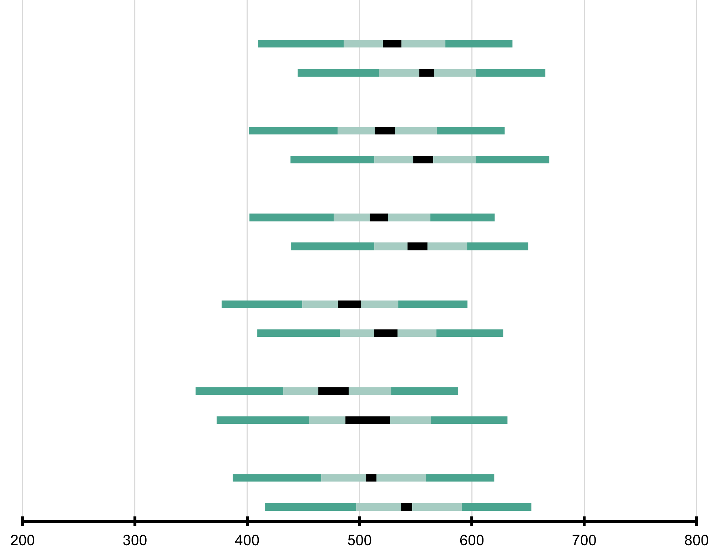
 | Macroarea geografica | Punteggio medio |  | Intervallo di confidenza della media (95%) | Deviazione Standard |  | Distribuzione del punteggio in scienze
 | Nord Ovest
 | Grado 4 | 529 | (4.1) | 521 - 537 | 68 | (2.0)
 | Grado 5 | 560 | (3.2) | 553 - 566 | 66 | (1.7)
 | Nord Est
 | Grado 4 | 523 | (4.6) | 514 - 532 | 68 | (2.1)
 | Grado 5 | 557 | (4.4) | 548 - 565 | 69 | (2.8)
 | Centro
 | Grado 4 | 517 | (4.1) | 509 - 525 | 67 | (2.5)
 |  | 552 | (4.5) | 543 - 560 | 66 | (2.9)
...
 |  | 491 | (5.1) | 481 - 501 | 66 | (2.5)
 |  | 523 | (5.2) | 513 - 534 | 67 | (2.5)
...
 |  | 477 | (6.7) | 464 - 490 | 75 | (4.7)
 |  | 507 | (9.9) | 488 - 527 | 80 | (6.1)
...
 |  | 509 | (2.3) | 505 - 514 | 71 | (1.4)
 |  | 542 | (2.6) | 537 - 547 | 72 | (1.9)

Intervallo di confidenza della media 95% (±2SE)
Percentili della distribuzione
5°
25°
75°
95°
...

Tabella B_12
Scienze • Gradi 4–5
Tabella B_12: Incremento medio nei punteggi di scienze per genere per macroarea geografica

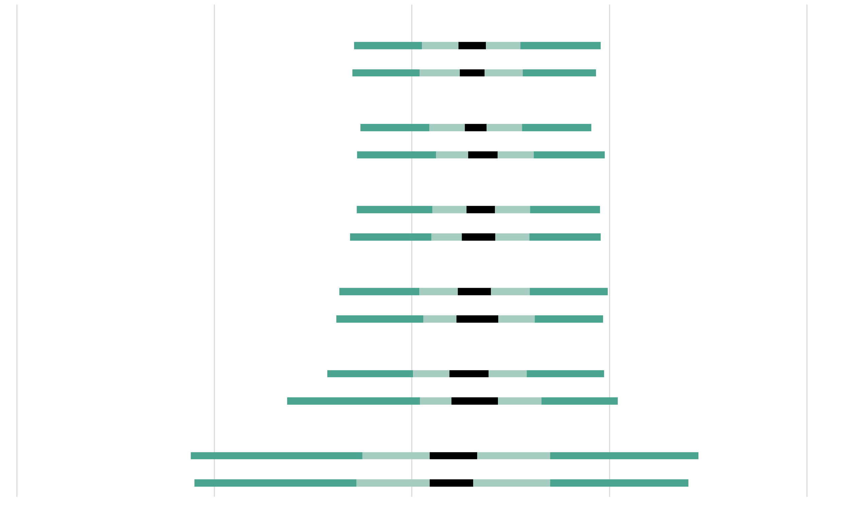
Femmine
Maschi
Nord Est
Femmine
Maschi
Centro
Femmine
Maschi
Sud
Femmine
Maschi
Sud Isole
Femmine
Maschi
Italia
Femmine
Maschi
 |  | Macroarea geografica | Percentuale di studenti |  | Incremento medio |  | Distribuzione delle variazioni nei punteggi
 |  | Nord Ovest
 |  | Femmine | 50 | (1.4) | 31 | (3.5)
 |  | Maschi | 50 | (1.4) | 31 | (3.2)
 |  | Nord Est
 |  | Femmine | 48 | (1.4) | 32 | (2.7)
 |  | Maschi | 52 | (1.4) | 36 | (3.7)
 |  | Centro
 |  | Femmine | 48 | (1.3) | 35 | (3.6)
 |  | Maschi | 52 | (1.3) | 34 | (4.2)
 |  | Sud
 |  | Femmine | 48 | (1.6) | 32 | (4.2)
 |  | Maschi | 52 | (1.6) | 33 | (5.3)
 |  | Sud Isole
 |  | Femmine | 47 | (2.5) | 29 | (5.0)
 |  | Maschi | 53 | (2.5) | 32 | (5.9)
 |  | Italia
 |  | Femmine | 48 | (0.7) | 32 | (1.9)
 |  | Maschi | 52 | (0.7) | 33 | (2.1)
0
100
200
-100
-200

Intervallo di confidenza della media 95% (±2SE)
Percentili della distribuzione
5°
25°
75°
95°
 | Le informazioni relative al genere dello studente sono state fornite dalla scuola. ( ) Gli errori standard sono riportati tra parentesi. I risultati sono arrotondati al numero intero più vicino (in alcuni casi i totali non sono del tutto coerenti).

 | FONTE: elaborazione INVALSI su Database IEA - TIMSS 2023 Longitudinal

Tabella B_13
Scienze • Gradi 4–5
Tabella B_13: Punteggi medi degli studenti in scienze per genere per macroarea geografica

 | Macroarea geografica | Femmine |  |  |  | Maschi |  |  |  | Differenza di genere |  | Differenza di genere

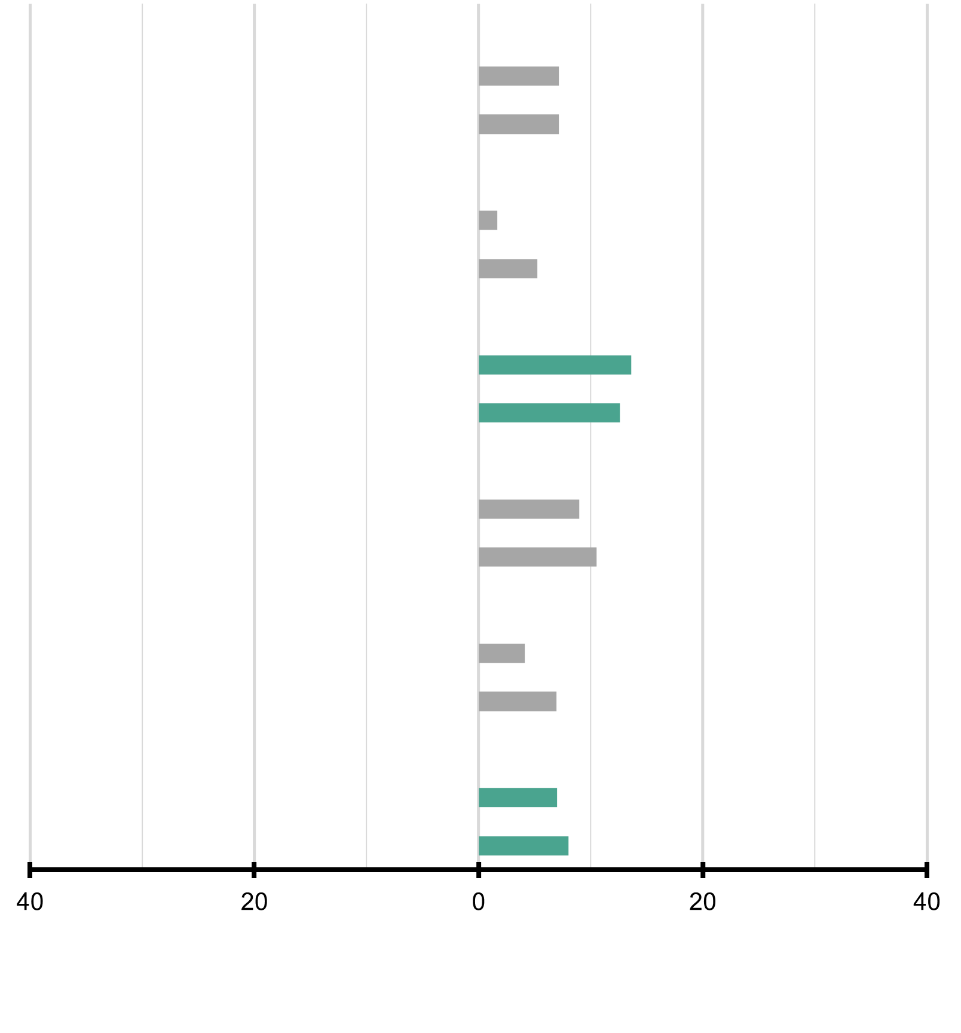
 |  | Percentuale di studenti |  | Punteggio medio |  | Percentuale di studenti |  | Punteggio medio |  |  |  |  | Femmine (punteggio più alto) | Maschi (punteggio più alto)
 | Nord Ovest
 | Grado 4 | 50 | (1.4) | 525 | (4.6) | 50 | (1.4) | 533 | (4.6) | 7 | (4.2)
 | Grado 5 | 50 | (1.4) | 556 | (4.0) | 50 | (1.4) | 563 | (3.5) | 7 | (4.0)
 | Nord Est
 | Grado 4 | 48 | (1.4) | 522 | (5.0) | 52 | (1.4) | 523 | (5.8) | 2 | (5.9)
 | Grado 5 | 48 | (1.4) | 554 | (4.3) | 52 | (1.4) | 559 | (6.8) | 5 | (7.3)
...
 |  |  |  |  |  | 52 | (1.3) | 524 | (4.9) | 14 | (4.5)
 |  |  |  |  |  | 52 | (1.3) | 558 | (5.2) | 13 | (4.3)
...
 |  |  |  |  |  | 52 | (1.6) | 495 | (5.3) | 9 | (5.2)
 |  |  |  |  |  | 52 | (1.6) | 528 | (5.3) | 11 | (5.6)
...
 |  |  |  |  |  | 53 | (2.5) | 479 | (7.4) | 4 | (7.0)
 |  |  |  |  |  | 53 | (2.5) | 510 | (10.9) | 7 | (7.1)
...
 |  |  |  |  |  | 52 | (0.7) | 513 | (2.6) | 7 | (2.4)
 |  |  |  |  |  | 52 | (0.7) | 546 | (3.0) | 8 | (2.6)

 |  |  |  |  |  |  |  |  |  |  |  |  | █ Differenza statisticamente significativa (p < 0.05)
 |  |  |  |  |  |  |  |  |  |  |  |  | █ Differenza non statisticamente significativa
...

Tabella B_14
Scienze • Gradi 4–5
Tabella B_14: Risultati in scienze rispetto ai benchmark internazionali per macroarea geografica

Avanzato
Alto
Intermedio
Base
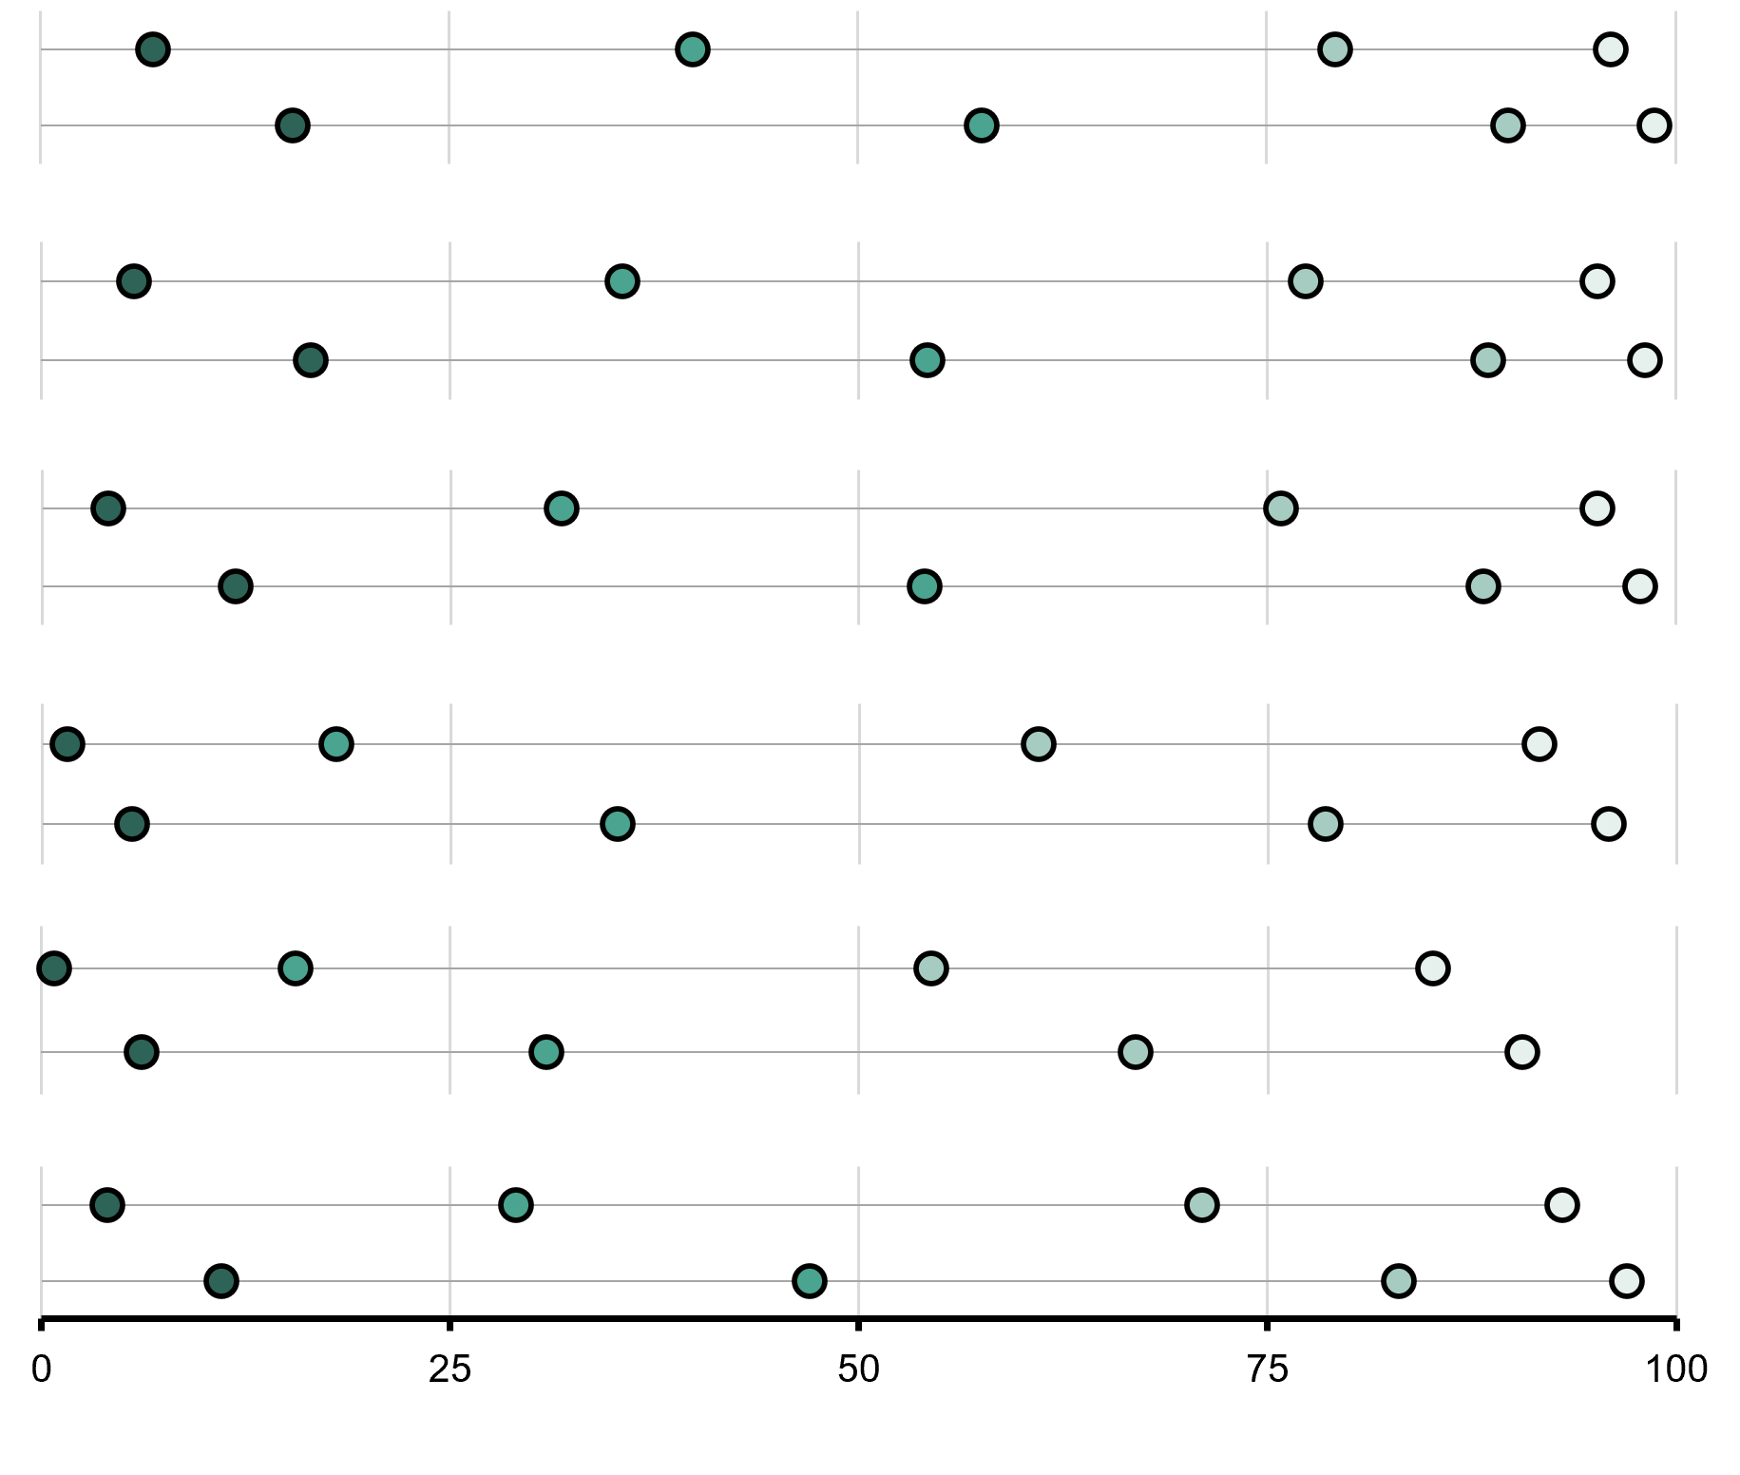
 | Advanced |  | High |  | Intermediate |  | Low
7 |  | 40 |  | 79 |  | 96
15 |  | 58 |  | 90 |  | 99
 |  | Macroarea geografica | Percentuale di studenti che hanno raggiunto i benchmark internazionali | Livello Avanzato (625) |  | Livello Alto (550) |  | Livello Intermedio (475) |  | Livello Base (400)
 |  | Nord Ovest
 |  | Grado 4 |  | 7 | (1.2) | 40 | (2.7) | 79 | (2.0) | 96 | (1.1)
 |  | Grado 5 |  | 15 | (1.6) | 58 | (2.1) | 90 | (1.2) | 99 | (0.4)
 | Advanced |  | High |  | Intermediate |  | Low
6 |  | 36 |  | 77 |  | 95
17 |  | 54 |  | 89 |  | 98
 |  | Nord Est
 |  | Grado 4 |  | 6 | (1.0) | 36 | (2.7) | 77 | (2.5) | 95 | (1.3)
 |  | Grado 5 |  | 17 | (2.2) | 54 | (2.7) | 89 | (1.8) | 98 | (0.8)
 | Advanced |  | High |  | Intermediate |  | Low
4 |  | 32 |  | 76 |  | 95
12 |  | 54 |  | 88 |  | 98
 | 2 | Centro
 |  | Grado 4 |  | 4 | (0.9) | 32 | (2.6) | 76 | (2.2) | 95 | (1.1)
 |  | Grado 5 |  | 12 | (2.0) | 54 | (3.3) | 88 | (2.2) | 98 | (0.7)
 | Advanced |  | High |  | Intermediate |  | Low
2 |  | 18 |  | 61 |  | 92
6 |  | 35 |  | 79 |  | 96
 | 2 | Sud
 |  | Grado 4 |  | 2 | (0.5) | 18 | (2.3) | 61
 |  | Grado 5 |  | 6 | (1.2) | 35 | (3.5) | 79
 | Advanced |  | High |  | Intermediate |  | Low
1 |  | 16 |  | 54 |  | 85
6 |  | 31 |  | 67 |  | 91
 | 1 | Sud Isole
 |  | Grado 4 |  | 1 | (0.6) | 16 | (3.3) | 54
 |  | Grado 5 |  | 6 | (2.4) | 31 | (4.8) | 67
 |  | Italia
 | Advanced |  | High |  | Intermediate |  | Low
4 |  | 29 |  | 71 |  | 93
11 |  | 47 |  | 83 |  | 97
 |  | Grado 4 |  | 4 | (0.4) | 29 | (1.3) | 71
 |  | Grado 5 |  | 11 | (0.9) | 47 | (1.5) | 83

 | ( ) Gli errori standard sono riportati tra parentesi. I risultati sono arrotondati al numero intero più vicino (in alcuni casi i totali non sono del tutto coerenti). Il simbolo tilde (~) indica che il risultato non è riportato perché la stima non è affidabile. Per le note sulla copertura della popolazione fare riferimento all'Appendice Internazionale A.2 note 1 e 2.

 | FONTE: IEA's Trends in International Mathematics and Science Study - TIMSS 2023 Longitudinal

Tabella B_15
Scienze • Gradi 4–5
Tabella B_15: Background socioeconomico familiare e incremento dei punteggi per macroarea geografica
Dati basati sulle risposte dei genitori nel 2023

 | Agli studenti sono stati assegnati dei punteggi in base a quanto riferito dai genitori in merito ai quattro indicatori della scala di Background socioeconomico familiare. La scala è stata suddivisa in tre categorie: Gli studenti con uno Background Socioeconomico Alto hanno ottenuto un punteggio pari o superiore a 11,1 corrispondente, mediamente, a genitori che hanno dichiarato di avere più di 25 libri in casa e di avere più di 25 libri per bambini in casa, con almeno un genitore che ha terminato l'università e con almeno un genitore che ha un'occupazione di livello alto. Gli studenti con uno Background Socioeconomico Basso hanno ottenuto un punteggio pari o inferiore a 8,7 corrispondente, mediamente, a genitori che hanno dichiarato di avere 25 libri o meno in casa e di avere 25 libri per bambini o meno in casa, con nessuno dei due genitori che ha superato l'istruzione secondaria superiore e con nessuno dei due genitori con almeno un'occupazione di livello medio. Tutti gli altri studenti avevano uno Background Socioeconomico Medio.
...

Tabella B_16
Scienze • Gradi 4–5
Tabella B_16: Background socioeconomico familiare e punteggi medi per macroarea geografica
Dati basati sulle risposte dei genitori nel 2023 e 2024

 | Agli studenti sono stati assegnati dei punteggi in base a quanto riferito dai genitori in merito ai quattro indicatori della scala di Background socioeconomico familiare. La scala è stata suddivisa in tre categorie: Gli studenti con uno Background Socioeconomico Alto hanno ottenuto un punteggio pari o superiore a 11,1 corrispondente, mediamente, a genitori che hanno dichiarato di avere più di 25 libri in casa e di avere più di 25 libri per bambini in casa, con almeno un genitore che ha terminato l'università e con almeno un genitore che ha un'occupazione di livello alto. Gli studenti con uno Background Socioeconomico Basso hanno ottenuto un punteggio pari o inferiore a 8,7 corrispondente, mediamente, a genitori che hanno dichiarato di avere 25 libri o meno in casa e di avere 25 libri per bambini o meno in casa, con nessuno dei due genitori che ha superato l'istruzione secondaria superiore e con nessuno dei due genitori con almeno un'occupazione di livello medio. Tutti gli altri studenti avevano uno Background Socioeconomico Medio.

 |  | Macroarea geografica | Livello Alto | Livello Medio | Livello Basso | Punteggio medio nella scala
...

